Лист1
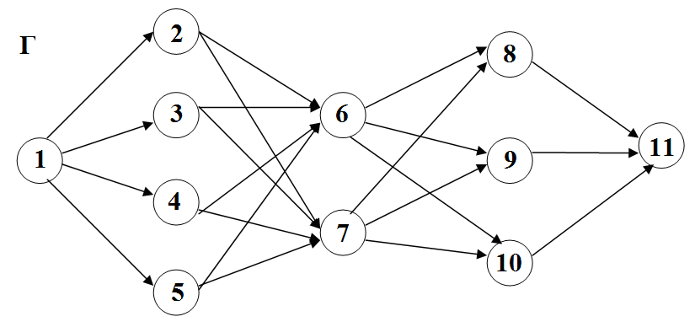
 |  |  |  |  |  |  |  | Т(1,2) | Т(1,3) | Т(1,4) | Т(1,5) | Т(2,6) | Т(2,7) | Т(3,6) | Т(3,7) | Т(4,6) | Т(4,7) | Т(5,6)
 |  |  |  |  |  |  |  | 10 | 11 | 20 | 5 | 17 | 7 | 15 | 13 | 16 | 18 | 10
 |  |  |  |  |  |  |  | Т(5,7) | Т(6,8) | Т(6,9) | Т(6,10) | Т(7,8) | Т(7,9) | Т(7,10) | Т(8,11) | Т(9,11) | Т(10,11)
 |  |  |  |  |  |  |  | 9 | 11 | 14 | 10 | 24 | 25 | 13 | 14 | 12 | 21

 | 1 | 2 | 3 | 4 | 5 | 6 | 7 | 8 | 9 | 10 | 11
1 |  | 10 | 11 | 20 | 5
2 | 10 |  |  |  |  | 17 | 7
3 | 11 |  |  |  |  | 15 | 13
4 | 20 |  |  |  |  | 16 | 18
5 | 5 |  |  |  |  | 10 | 9
6 |  | 17 | 15 | 16 | 10 |  |  | 11 | 14 | 10
7 |  | 7 | 13 | 18 | 9 |  |  | 24 | 25 | 13
8 |  |  |  |  |  | 11 | 24 |  |  |  | 14
9 |  |  |  |  |  | 14 | 25 |  |  |  | 12
10 |  |  |  |  |  | 10 | 13 |  |  |  | 21
11 |  |  |  |  |  |  |  | 14 | 12 | 21

 | 1 | 2 | 3 | 4 | 5 | 6 | 7 | 8 | 9 | 10 | 11 | Выезд
1 |  | 1 | 0 | 0 | 0 |  |  |  |  |  |  | 1
2 | 0 |  |  |  |  | 0 | 1 |  |  |  |  | 1
3 | 1 |  |  |  |  | 0 | 0 |  |  |  |  | 1
4 | 0 |  |  |  |  | 0 | 1 |  |  |  |  | 1
5 | 1 |  |  |  |  | 0 | 0 |  |  |  |  | 1
6 |  | 0 | 0 | 1 | 0 |  |  | 0 | 1 | 0 |  | 2
7 |  | 0 | 1 | 0 | 1 |  |  | 0 | 0 | 1 |  | 3
8 |  |  |  |  |  | 1 | 0 |  |  |  | 0 | 1
9 |  |  |  |  |  | 0 | 0 |  |  |  | 1 | 1
10 |  |  |  |  |  | 1 | 0 |  |  |  | 0 | 1
11 |  |  |  |  |  |  |  | 1 | 0 | 0 |  | 1
Приезд | 2 | 1 | 1 | 1 | 1 | 2 | 2 | 1 | 1 | 1 | 1

 | 0 | 1 | 0 | 0 | 0 | 0 | 1 | 0 | 1 | 0 | 0
 | 1 | 0 | 0 | 1 | 0 | 0 | 0 | 0 | 0 | 1 | 1
 | 0 | 0 | 1 | 0 | 1 | 0 | 1 | 1 | 0 | 0 | 0
 | 1 | 0 | 0 | 0 | 0 | 0 | 0 | 0 | 0 | 0 | 0
 | 0 | 0 | 0 | 0 | 0 | 1 | 0 | 0 | 0 | 0 | 0
 | 0 | 0 | 0 | 0 | 0 | 0 | 0 | 0 | 0 | 0 | 0
 | 0 | 0 | 0 | 0 | 0 | 1 | 0 | 0 | 0 | 0 | 0

 | 1 | 0 | 0 | 1 | 0 | 1 | 0 | 1 | 1 | 0 | 0
 | 1 | 1 | 1 | 1 | 1 | 1 | 0 | 0 | 0 | 0 | 0
 | 0 | 0 | 0 | 0 | 0 | 1 | 1 | 0 | 0 | 0 | 0
 | 1 | 0 | 0 | 0 | 0 | 0 | 0 | 0 | 0 | 0 | 0

 | 1 | 2 | 3 | 4 | 5 | 6 | 7 | 8 | 9 | 10 | 11
1 | 0 | 10 | 0 | 0 | 0 | 0 | 0 | 0 | 0 | 0 | 0 |  | 163
2 | 0 | 0 | 0 | 0 | 0 | 0 | 7 | 0 | 0 | 0 | 0
3 | 11 | 0 | 0 | 0 | 0 | 0 | 0 | 0 | 0 | 0 | 0
4 | 0 | 0 | 0 | 0 | 0 | 0 | 18 | 0 | 0 | 0 | 0
5 | 5 | 0 | 0 | 0 | 0 | 0 | 0 | 0 | 0 | 0 | 0
6 | 0 | 0 | 0 | 16 | 0 | 0 | 0 | 0 | 14 | 0 | 0
7 | 0 | 0 | 13 | 0 | 9 | 0 | 0 | 0 | 0 | 13 | 0
8 | 0 | 0 | 0 | 0 | 0 | 11 | 0 | 0 | 0 | 0 | 0
9 | 0 | 0 | 0 | 0 | 0 | 0 | 0 | 0 | 0 | 0 | 12
10 | 0 | 0 | 0 | 0 | 0 | 10 | 0 | 0 | 0 | 0 | 0
11 | 0 | 0 | 0 | 0 | 0 | 0 | 0 | 14 | 0 | 0 | 0

